CATALOGO
PLOTTER HP
TIPO DE CAMBIO | 3.12 | TIPO DE CAMBIO | 3.12 | TIPO DE CAMBIO | 3.12
MODELO | HP T120 | MODELO | HP T120 | MODELO | HP T120
OFERTA1 PLOTTER HP T120 + 1 ROLLO DE PAPEL |  | OFERTA2 PLOTTER HP T120 + 3 ROLLO DE PAPEL |  | OFERTA3 PLOTTER HP T120 + 6 ROLLO DE PAPEL
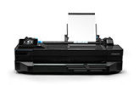 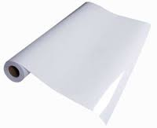
PRECIO SOLES | s/- 3 400.00 | PRECIO SOLES | s/- 3 600.00 | PRECIO SOLES | s/. 3 800.00
PRECIO DOLARES | $ 1 089.80 | PRECIO DOLARES | $ 1 153.90 | PRECIO DOLARES | $ 1 218.00
CARACTERISTICAS |  | CARACTERISTICAS |  | CARACTERISTICAS
MODELO | Designjet T120 | MODELO | Designjet T120 | MODELO | Designjet T120
Dimensiones | Dimensiones mínimas (anch. x prof. x alt.) 987 x 530 x 285 mm | Dimensiones | Dimensiones mínimas (anch. x prof. x alt.) 987 x 530 x 285 mm | Dimensiones | Dimensiones mínimas (anch. x prof. x alt.) 987 x 530 x 285 mm
peso | 25,5 kg | peso | 25,5 kg | peso | 25,5 kg
Especificaciones de velocidad | Tiempo de impresión de dibujo lineal (economode, A1 papel normal)70 s/página Velocidad de impresión de dibujo lineal (economode, A1 papel normal) 40 impresiones A1 por hora | Especificaciones de velocidad | Tiempo de impresión de dibujo lineal (economode, A1 papel normal)70 s/página Velocidad de impresión de dibujo lineal (economode, A1 papel normal) 40 impresiones A1 por hora | Especificaciones de velocidad | Tiempo de impresión de dibujo lineal (economode, A1 papel normal)70 s/página Velocidad de impresión de dibujo lineal (economode, A1 papel normal) 40 impresiones A1 por hora
Especificaciones de memoria | Memoria, estándar 256 MB | Especificaciones de memoria | Memoria, estándar 256 MB | Especificaciones de memoria | Memoria, estándar 256 MB
Calidad de impresión | Color: Hasta 1200 x 1200 dpi optimizados Negro: Hasta 1200 x 1200 dpi optimizados desde 600 x 600 dpi | Calidad de impresión | Color: Hasta 1200 x 1200 dpi optimizados Negro: Hasta 1200 x 1200 dpi optimizados desde 600 x 600 dpi | Calidad de impresión | Color: Hasta 1200 x 1200 dpi optimizados Negro: Hasta 1200 x 1200 dpi optimizados desde 600 x 600 dpi
Número de cartuchos de impresión | 4 (cian, magenta, amarillo, negro) | Número de cartuchos de impresión | 4 (cian, magenta, amarillo, negro) | Número de cartuchos de impresión | 4 (cian, magenta, amarillo, negro)
Tipos de tinta compatible | Basada en colorantes (C, M, A) y en pigmentos (N) | Tipos de tinta compatible | Basada en colorantes (C, M, A) y en pigmentos (N) | Tipos de tinta compatible | Basada en colorantes (C, M, A) y en pigmentos (N)
Uso del papel | Papel bond y recubierto (bond, recubierto, recubierto de gramaje extra, reciclado, plano, blanco brillante), papel técnico (calco natural, vegetal), película (transparente, mate), papel fotográfico (satinado, brillante, semibrillante, de alta calidad, polipropileno), autoadhesivo (adhesivo, polipropileno) | Uso del papel | Papel bond y recubierto (bond, recubierto, recubierto de gramaje extra, reciclado, plano, blanco brillante), papel técnico (calco natural, vegetal), película (transparente, mate), papel fotográfico (satinado, brillante, semibrillante, de alta calidad, polipropileno), autoadhesivo (adhesivo, polipropileno) | Uso del papel | Papel bond y recubierto (bond, recubierto, recubierto de gramaje extra, reciclado, plano, blanco brillante), papel técnico (calco natural, vegetal), película (transparente, mate), papel fotográfico (satinado, brillante, semibrillante, de alta calidad, polipropileno), autoadhesivo (adhesivo, polipropileno)
Conectividad | Conectividad, estándar Fast Ethernet (100Base-T) USB 2.0 certificado de alta velocidad Wi-Fi | Conectividad | Conectividad, estándar Fast Ethernet (100Base-T) USB 2.0 certificado de alta velocidad Wi-Fi | Conectividad | Conectividad, estándar Fast Ethernet (100Base-T) USB 2.0 certificado de alta velocidad Wi-Fi
Consumo de energía | 35 watts (impresión), 4,5 watts (suspensión) y 3 watts (en espera) | Consumo de energía | 35 watts (impresión), 4,5 watts (suspensión) y 3 watts (en espera) | Consumo de energía | 35 watts (impresión), 4,5 watts (suspensión) y 3 watts (en espera)
materiales admitidos | Bandeja de entrada: A4, A3 Alimentación manual: A2, A1
REGALOS POR LA COMPRA |  | REGALOS POR LA COMPRA |  | REGALOS POR LA COMPRA
CAMARA ESPIA | 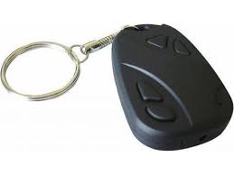 | IMPRESORA CANON 2510 | 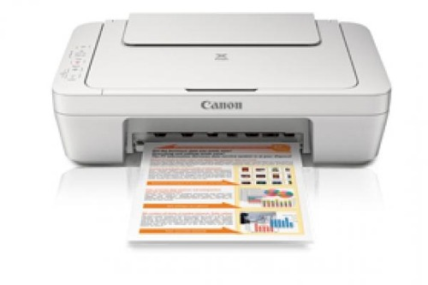 | ENMICADORA TOWER | 